ジョブネット一覧
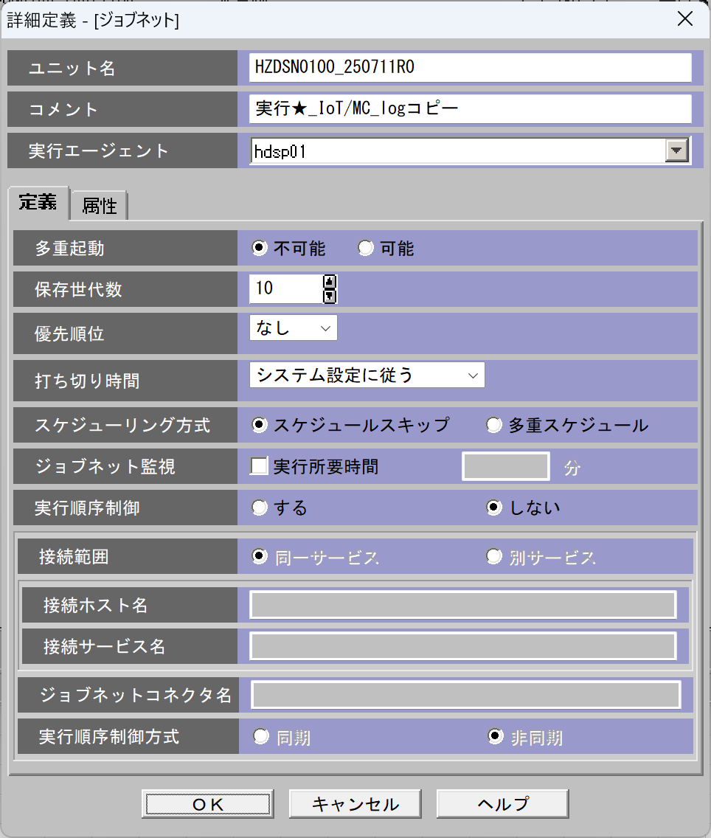
ジョブネット一覧 |  |  |  |  |  |  |  |  | 固定 |  | 固定 | 固定 | 固定
 | No | ジョブネットID | 親ジョブネット | ファイル区分 | 実行サイクル | 起動時間 | インプットフォルダ | アウトプットフォルダ | エラー処理 | ユニット名 | 実行エージェント | 多重起動 | 保存世帯数 | 用途
 | 1 | HZDSN0040 | なし | トラン | 日次 | 8:50:00 | \\192.168.38.32\Snowflake\IoT\Send\SUPPLIERマスタ | \\10.250.3.4\dataspider\IoT\Recv\SUPPLIERマスタ | ファイル移動およびメール送信 (※1) | HZDSN0040_250918R0 | hdsp02 | 不可能 | 10 | SUPPLIERマスタをDataSpider→Azureストレージへコピー
 | 2 | HZDSN0050 | なし | トラン | 日次 | 8:50:00 | \\192.168.38.32\Snowflake\IoT\Send\STOP_LOG | \\10.250.3.4\dataspider\IoT\Recv\STOP_LOG | ファイル移動およびメール送信 (※1) | HZDSN0050_251007R0 | hdsp02 | 不可能 | 10 | STOP_LOGをDataSpider→Azureストレージへコピー
 | 3 | HZDSN0060 | なし | トラン | 日次 | 8:50:00 | \\192.168.38.32\Snowflake\IoT\Send\PROD_LOG | \\10.250.3.4\dataspider\IoT\Recv\PROD_LOG | ファイル移動およびメール送信 (※1) | HZDSN0060_251007R0 | hdsp02 | 不可能 | 10 | PROD_LOGをDataSpider→Azureストレージへコピー
 | 4 | HZDSN0080 | なし | トラン | 日次 | 8:50:00 | \\192.168.38.32\Snowflake\IoT\Send\品質記録_ヘッダ_LOG | \\10.250.3.4\dataspider\IoT\Recv\品質記録_ヘッダ_LOG | ファイル移動およびメール送信 (※1) | HZDSN0080_250918R0 | hdsp02 | 不可能 | 10 | 品質記録_ヘッダ_LOGをDataSpider→Azureストレージへコピー
 | 5 | HZDSN0090 | なし | トラン | 日次 | 8:50:00 | \\192.168.38.32\Snowflake\IoT\Send\品質記録_不良数_LOG | \\10.250.3.4\dataspider\IoT\Recv\品質記録_不良数_LOG | ファイル移動およびメール送信 (※1) | HZDSN0090_250918R0 | hdsp02 | 不可能 | 10 | 品質記録_不良数_LOGをDataSpider→Azureストレージへコピー
 | 6 | HZDSN0100 | なし | トラン | 日次 | 8:50:00 | \\192.168.38.32\Snowflake\IoT\Send\MC_LOG | \\10.250.3.4\dataspider\IoT\Recv\MC_LOG | ファイル移動およびメール送信 (※1) | HZDSN0100_250918R1 | hdsp02 | 不可能 | 10 | MC_logをDataspider→Azureストレージへコピー
 | 7 | HZDSN0110 | なし | トラン | 日次 | 8:50:00 | \\192.168.38.32\Snowflake\IoT\Send\REEL_LOG | \\10.250.3.4\dataspider\IoT\Recv\REEL_LOG | ファイル移動およびメール送信 (※1) | HZDSN0110_251007R0 | hdsp02 | 不可能 | 10 | REEL_LOGをDataSpider→Azureストレージへコピー
 | 8
 | 9
 | 10
 | 11

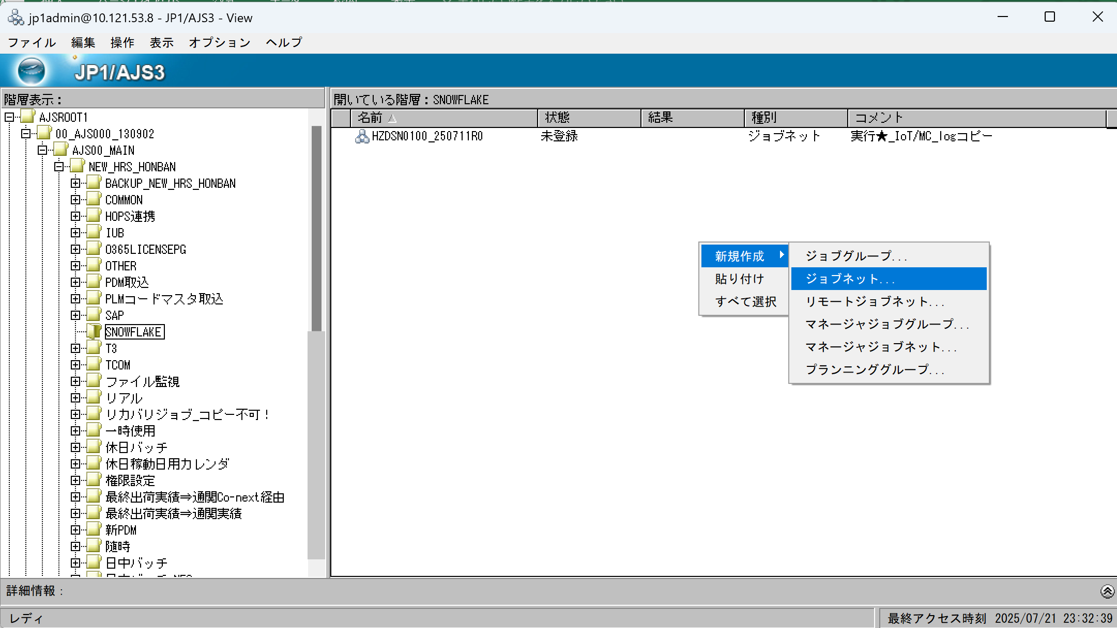
 | 【フォルダ構成】
 | 開発環境：\\192.168.40.97\Snowflake\<システム名>\Send\<CSV名>
 | 本番環境：\\192.168.38.32\Snowflake\<システム名>\Send\<CSV名>
 | \\<環境>\Snowflake\Send\<論理名>\
 | ├─ (CSVファイル配置場所)
 | ├─ bak\yyyyMMdd … 処理済みファイルの退避
 | └─ error\ … 異常ファイルの退避

 | 【運用ルール】
 | 1. ファイルは論理ファイル単位で Send\<論理名>\ フォルダに配置する
 | （例：Send\STOP_LOG\STOP_LOG_*.csv）
 | 2. ファイル名は論理名＋日付や番号などの可変部分を含むことができる
 | （例：STOP_LOG_0416901.csv）
 | 3. マスタ系は常に最新1ファイルを上書き（過去ファイルは不要）
 | 4. トランザクション系は毎日複数ファイルを配置可（ワイルドカードで一括処理）
 | 5. バッチ処理後、処理済ファイルは Send\<論理名>\bak\yyyyMMdd\ に移動し、証跡として保管
 | 6. 処理に失敗したファイルは Send\<論理名>\error\ に移動し、エラー通知を送信（JP1連携またはメール）

 | ※1ファイル移動およびメール送信
 | 処理に失敗したファイルは Send\<論理名>\error\ に移動し、エラー通知を送信
 | ※ジョブネット採番台帳は別途作成必要

